กิจกรรม
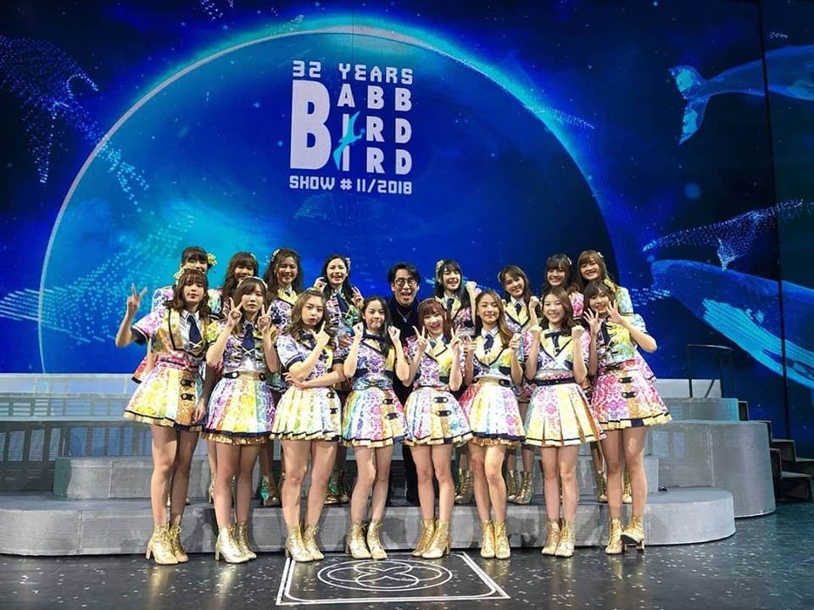
วันที่ | กิจกรรม | โพ้ส | ไลค์ | แชร์
2018-10-25 | Homestay เข้าโรง | ;) | 2.5 หมื่น | 1611
 |  | =========
 |  | ป.ล.จะเป็นยังไงน้า~
 |  | #GDH #HOMESTAY
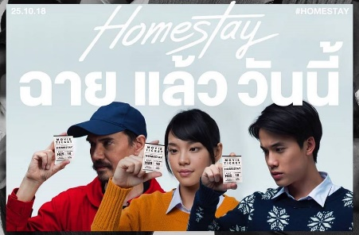

2018-11-03 | งานจับมือโปรโมทเพลง Kimi wa melody | หนูไหว้ล่ะ...ไม่ใช่แล้ว555 ขอบคุณสำหรับวันนี้นะคะ ราตรีสวัสดิ์ค่ะ เจอกันพรุ่งนี้~ | 3.6 หมื่น | 3361
 |  | ===================
 |  | Thank u for Td~ didn't do this look for long hahaha what about tmr?
 |  | ;)
 |  | ===================
 |  | ป.ล.พูดประโยคนั้น จนหายเขินละ มา พรุ่งนี้ก็ไม่หวั่น!
 |  | #BNK48 #CherprangBNK48 #handshake #yukata #lolita #cute
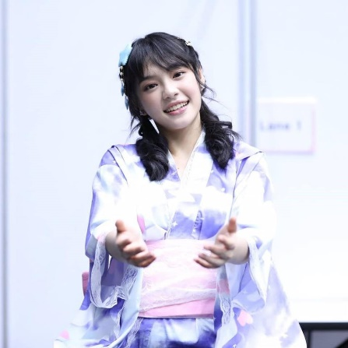

2018-11-06 | True พา Play BNK พาเพลิน | Thank you for Today~ with TrueMoveH stage! | 2.9 หมื่น | 2916
 |  | and me in white shirt on Sunday at Handshake event!! ♡
 |  | ==================
 |  | เสตจพิเศษ TrueMoveH พาเพลย์ BNK48 พาเพลิน ในวันนี้ ขอบคุณมากนะคะ~ สนุกจัง มีการปรับโฉมเธียเตอร์ด้วย555 จอเวทีใหญ่ขึ้นล่ะ!
 |  | ==================
 |  | ป.ล.วันนี้สนุกจัง~~
 |  | ป.ล.2 ชุดเมื่อวันงานจับมือวันออาทิตย์ค่ะ~
 |  | #BNK48 #CherprangBNK48 #True #handshake #event #happy#whiteshirt
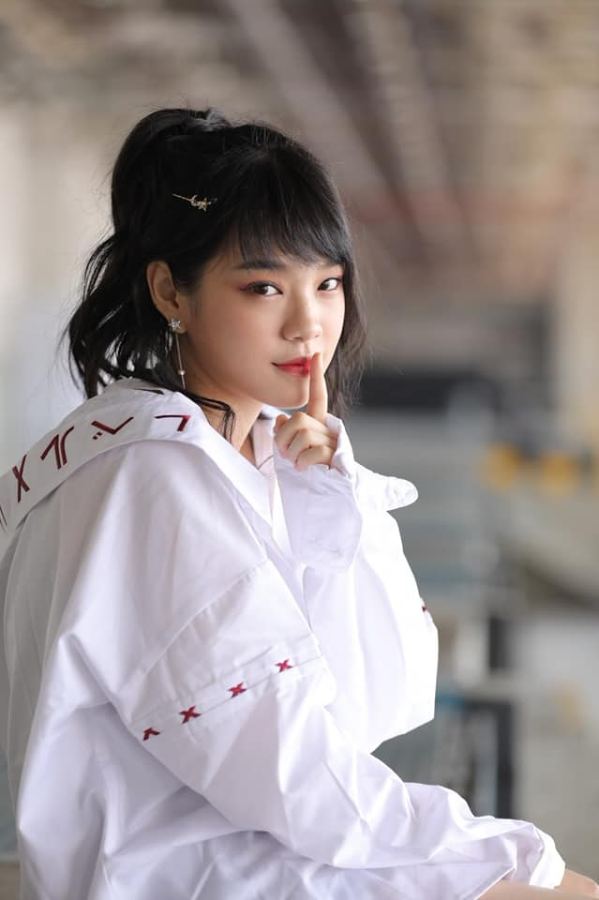

2018-11-09 | Grand open ICON Siam | เซตแว่นไปพลางๆก่อน งาน Iconsiam เริ่ม~ | 2.8 หมื่น | 3058
 |  | ====================
 |  | Detective set, did u hide something from me?
 |  | ====================
 |  | ป.ล.แมนๆคุยกันครัชเซตนี้
 |  | #BNK48 #CherprangBNK48 #detective #megane #glasses
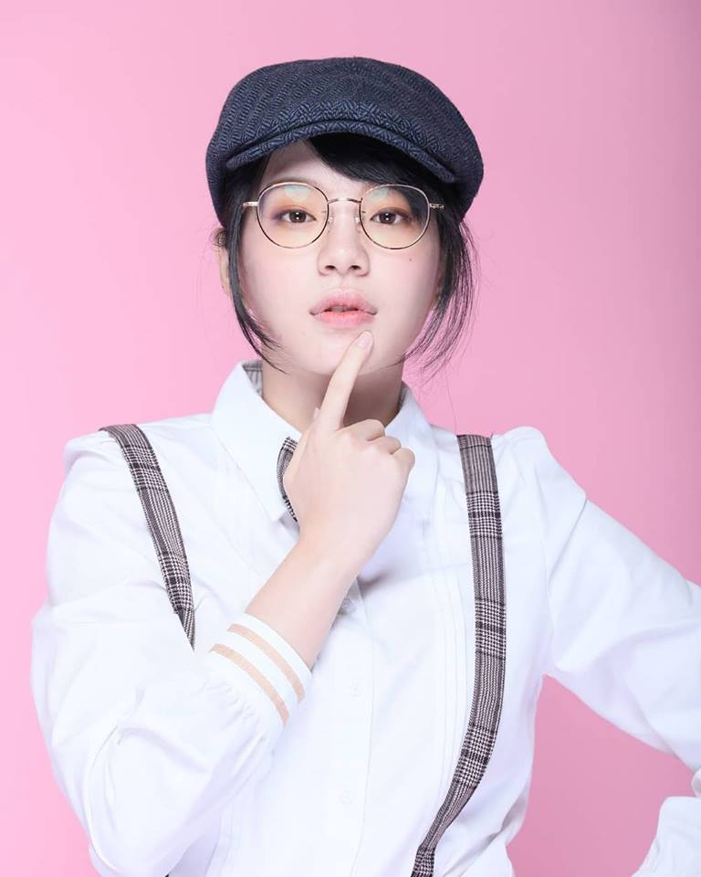

2018-11-16 | Concert P'Bird | พี่เบิร์ด~~~ คอนเสิร์ตพี่เบิร์ด~~~ ขอบพระคุณที่เอ็นดู และให้พวกเราขึ้นคอนเสิร์ตครั้งนี้นะคะ♡ เด็กคนหนึ่งที่เติบโตมากับ เพลงแฟนจ๋า โอ้ละหนอ etc. เต้นเพลงพี่เบิร์ดในงานโรงเรียน เป็นคนดูในวันนั้น ได้มาอยู่บนเวทีข้างๆ ศิลปินที่ยิ่งใหญ่แบบนี้ มันเกินความฝันไปมากๆ ดีใจ และปลื้มมากๆเลยค่ะ! ขอบพระคุณนะคะ~ | 2.1 หมื่น | 1860
 |  | ====================
 |  | BNK48 performs in the concert of the Thai Legendary singer, 'Bird, Thongchai McIntyre' or P'Bird. it's an honor to be there♡ Thank you so much~
 |  | ====================
 |  | ป.ล.พี่เบิร์ดใจดีมากๆๆๆๆๆ ดีกับพวกเรามากๆๆๆเลยค่ะ~
 |  | ป.ล.2 ดีใจที่ได้เจอและสนุกไปกับทุกคนในคอนเสิร์ตนะคะ! (แฟนจ๋าฉันมาแล้วจ๊ะ!)
 |  | #BABBBIRDBIRDSHOW #BNK48 #CherprangBNK48
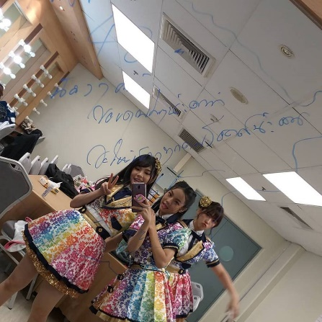

2018-11-21 | Grab | ขอบคุณทาง Grab ที่เข้ามาเป็นส่วนหนึ่งในชีวิตประจำวันของพวกเรานะคะ! แถมยังได้เป็น brand ambassador ด้วย ขอบพระคุณมากๆนะคะ~ บริการรับส่ง ไม่ว่าจะคน ของ หรือ อาหาร อยู่ในชีวิตประจำวันเราทุกคนจริงๆ แถมยังเน้นเรื่องความปลอดภัยด้วย ยังไงมาลองความสะดวกสบายที่จะเพิ่มขึ้นกันนะคะ! ชีวิตดี...เมื่อมี Grab♡ | 2.4หมื่น | 1436
 |  | ========================
 |  | BNK48 is a brand ambassador of Grab Thailand now! a transport services and delivery! all in one transport booking app in South-East Asia. Thank you so much for this opportunity. Don't forget to try it out! and your life will be easier, more convenient in many aspects.
 |  | ========================
 |  | ป.ล.หึๆๆ ได้เวลาสั่งอาหาร~~~ 5555
 |  | ป.ล.2 และยังมี promo พิเศษๆ รอทุกคนอยู่ด้วยนะคะ เผื่อได้ใช้~
 |  | #BNK48 #GrabTH #CherprangBNK48
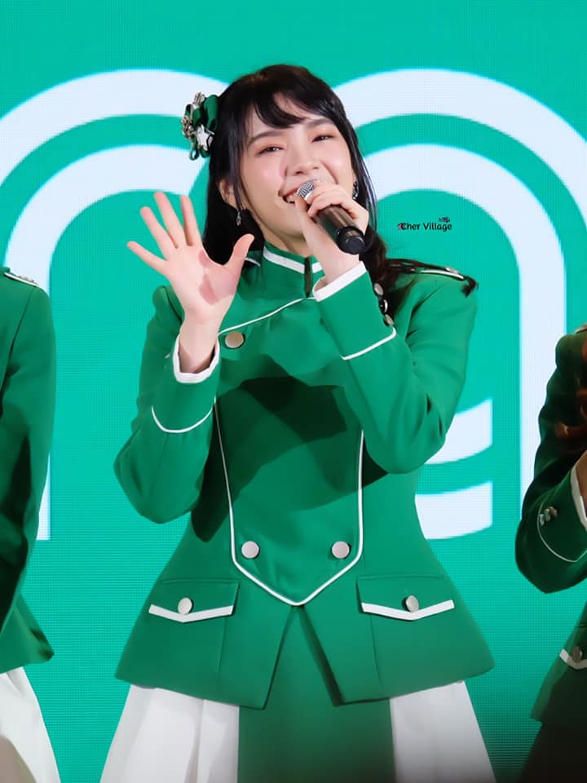

2018-11-22 | ปล่อย Music video เพลง BNK Festival | yeah~~~ | 1.7หมื่น | 494
 |  | https://www.youtube.com/watch?v=mo4l8f_VZXo&feature=youtu.be&fbclid=IwAR38nylD09gRBPxxsJomH-xJ5VLYDumYBg9pPh-x_er-RVipCD3Q7D92wRY
 |  | ใส่วิดีโอในตารางงานเลย
2018-11-24 | ได้รางวัล Woman of the year | Thank u so much~ GQThailand! | 1.6หมื่น | 598
 |  | ===========
 |  | #GQMOTY2018 #GQThailand #CherprangBNK48
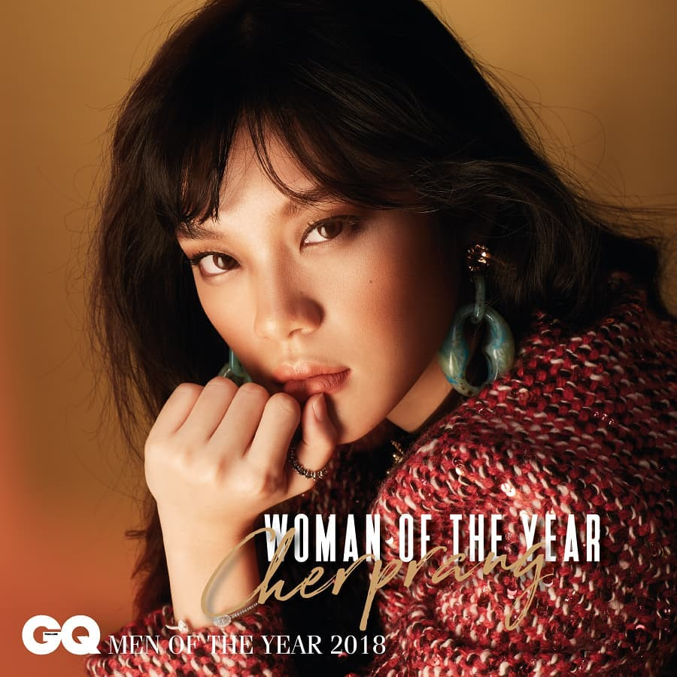

2018-11-25 | Concert P'Bird | ♡♡♡♡♡♡♡ No words can describe this!♡♡♡♡♡♡ | 1.2หมื่น | 272
 |  | =================
 |  | ป.ล.พี่เบิร์ด~~~
 |  | #BABBBIRDBIRDSHOW #BNK48 #CherprangBNK48

